Worksheet
 | Alklima B.V.
 | Van Hennaertweg 29
 | 2952 CA Alblasserdam
 | NEDERLAND
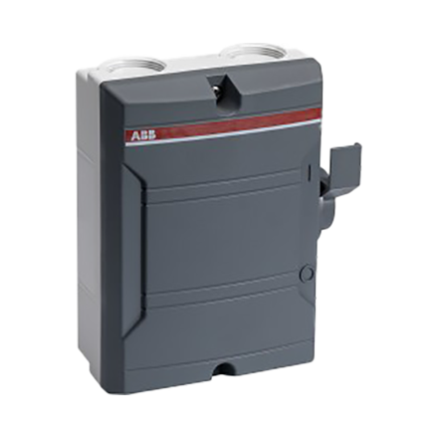
Code | AL5497
Product | ABB werkschakelaar 3P/25A/400V IP65

Vermogen & prestaties
Naam |  | Waarde | Eenheid
Nom. vermogen bij AC-3, 400 V |  | 7.5 | kW
Nom. vermogen, AC-23, 400 V |  | 7.5 | kW

Elektrische gegevens
Naam |  | Waarde | Eenheid
Aantal polen |  | 3
Max. nom. bedrijfsspanning Ue bij AC |  | 690 | V
Nom. continustroom Iu |  | 25 | A

Uitvoering & werking
Naam |  | Waarde | Eenheid
Geschikt voor bodemmontage |  | Ja
Geschikt voor verdelerinbouw |  | Nee
Geschikt voor tussenbouw |  | Nee

Overige gegevens
Naam |  | Waarde | Eenheid
Aantal hulpcontacten als maakcontact |  | 0
Aantal hulpcontacten als verbreekcontact |  | 0
Beschermingsgraad frontzijde (IP) |  | IP65
Aantal hulpcontacten als wisselcontact |  | 0
Vergrendelbaar |  | Ja
Motoraandrijving geïntegreerd |  | Nee
Aansluitwijze hoofdstroomcircuit |  | Schroefaansluiting
Uitvoering als noodstopinrichting |  | Nee
Uitvoering van het bedieningselement |  | Tuimelaar
Uitvoering als hoofdschakelaar |  | Nee
Uitvoering als veiligheidsschakelaar |  | Nee
Uitvoering als werkschakelaar |  | Ja
Kleur bedieningselement |  | Grijs
Motoraandrijving optioneel |  | Nee
Uitschakelspoel optioneel |  | Nee
Apparaatbouwvorm |  | Compleet apparaat in behuizing ingebouwd

